Résumé
 |  |  |  | Variables
 |  |  |  | Non Fondateur
 |  |  |  | 10 an | Durée de souscription
 |  |  |  | 50 | NB de part(s) initiale(s)
 |  |  |  | 2 | NB de part(s) récurrente(s) durant 7,41666666666667 année(s)
F9 pour mettre les tableaux à jour
 | Simulation de placement - SCPI Fair Invest |  |  | Oui | Réinvestissement des loyers
 | (éléments à titre indicatifs qui n'ont aucune valeur contractuelle) |  |  | 4.72% | DVM
 | Versement initial | 10,100 € |  | 1.00% | Revalorisation des parts
 | Versements mensuels | 404 €
 | Durée du placement | 10 an |  | TRI (Avec réinvestissement des loyers) | 3 an | 4 an | 5 an | 6 an | 7 an | 8 an
 | Versements cumulés * | 46,804 € |  |  | #REF! | #REF! | #REF! | #REF! | #REF! | 3.44%
 | Placements cumulés (loyers réinvestis) * | 56,487 € |  |  | 9 an | 10 an | 11 an | 12 an | 13 an | 14 an
 | Pour des raisons de performance, l'achat programmé de parts est interrompu après | 7.42 ans |  |  | 3.87% | 4.17% | 4.39% | 4.55% | 4.67% | 4.76%
 | Soit nombre de parts | 280 |  |  | 15 an | 16 an | 17 an | 18 an | 19 an | 20 an
 | Rendement espéré** | 4.72% |  |  | 4.83% | 4.89% | 4.94% | 4.67% | 4.60% | 4.54%
 | Loyers trimestriels | 119 € |  |  | 21 an
 | Revenus cumulés (soumis à impôt)** | 19,979 € |  |  | 4.51%
 | Frais de souscription (10%HT) | -5,593 €
 | Valeur à la sortie (avec revalorisation des parts)** | 70,873 € | 279 €

 | En laissant ces fonds sur un compte courant, vous auriez atteint à terme un capital de : | 40,645 €
 |  |  |  | GAINS (Avec réinvestissement des loyers) | 3 an | 4 an | 5 an | 6 an | 7 an | 8 an
 |  |  |  |  | #REF! | #REF! | #REF! | #REF! | #REF! | 8,854 €
 | * L'achat des parts pendant la durée du placement est effectué aux prix des parts revalorisées au moment de l'achat. ** Ces informations sont données à titre indicatif, elles n'ont rien de définitif ni contractuel. Les performances passées ne préjugent pas des performances futures. Risque de perte en capital : Le capital investi dans la SCPI ne bénéficie d’aucune garantie ni protection. La valorisation du capital dépendra de la valorisation des biens immobiliers détenus par la SCPI dont vous détenez des parts. Revenus non garantis : Les revenus de la SCPI proviennent essentiellement des loyers encaissés et ne sont en conséquence pas garantis, même si la multitude des locataires permet de réduire sensiblement ce risque. Placement peu liquide : Ce placement est considéré comme peu liquide. La société de gestion ne peut garantir ni le retrait, ni la vente des parts, ni leur remboursement. Un marché secondaire permettant aux investisseurs de revendre leurs parts à d’autres investisseurs est en général organisé mais la revente de parts de SCPI reste, à titre de comparaison, plus difficile que la revente d’actions ou de parts d’OPCVM. Par ailleurs, lorsque vous achetez des parts de SCPI, vous payez un prix de souscription comportant un ensemble de frais fixes non négociables d’environ 10%. Cela signifie que si vous revendez vos parts le lendemain de votre investissement, vous perdrez 10%. C’est la raison pourquoi il est recommandé d’envisager une durée d’investissement relativement longue (plus de 5 ans). |  |  |  | 9 an | 10 an | 11 an | 12 an | 13 an | 14 an
 |  |  |  |  | 12,224 € | 15,605 € | 18,999 € | 22,406 € | 25,826 € | 29,258 €
 |  |  |  |  | 15 an | 16 an | 17 an | 18 an | 19 an | 20 an
 |  |  |  |  | 32,704 € | 36,164 € | 39,637 € | 40,790 € | 46,236 € | 53,125 €
 |  |  |  |  | 21 an
 |  |  |  |  | 61,608 €

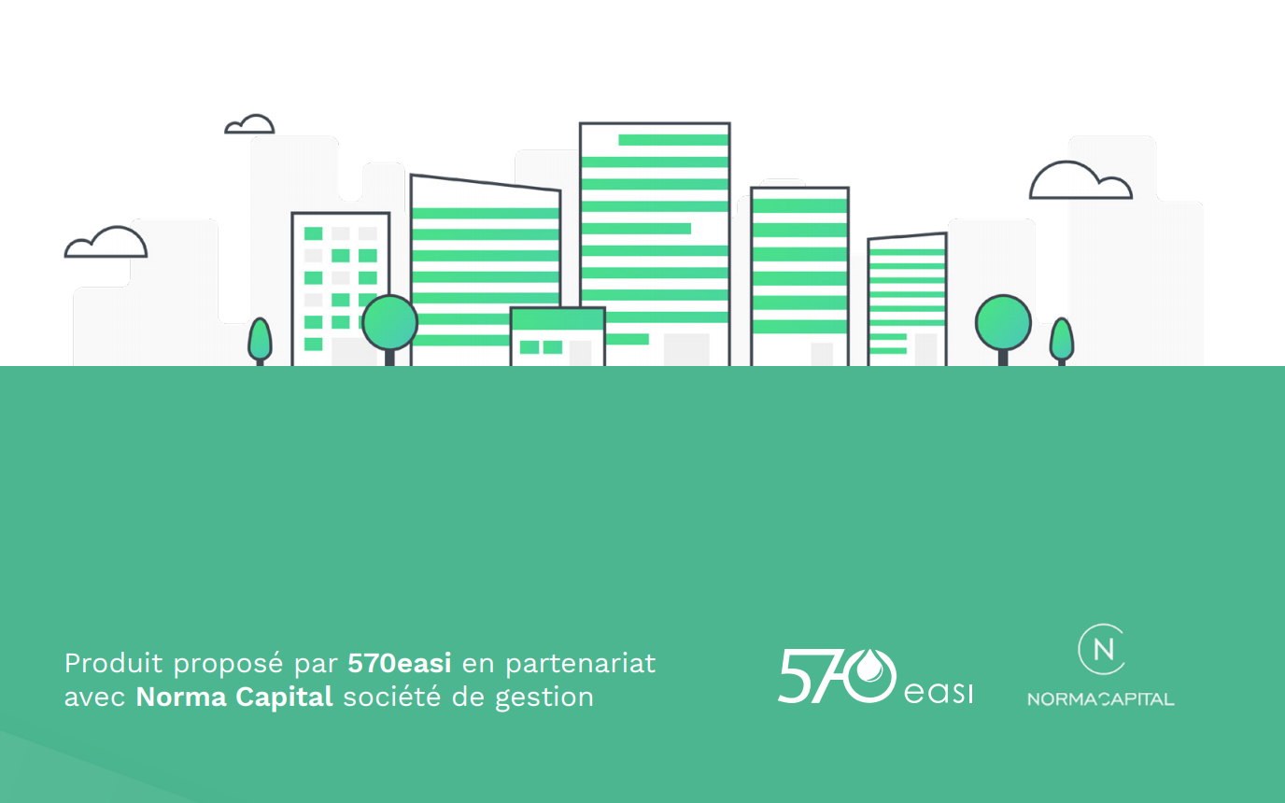
 |  |  |  | Valeur à la sortie (Avec réinvestissement des loyers) | 3 an | 4 an | 5 an | 6 an | 7 an | 8 an
 |  |  |  |  | #REF! | #REF! | #REF! | #REF! | #REF! | 56,224 €
 |  |  |  |  | 9 an | 10 an | 11 an | 12 an | 13 an | 14 an
 |  |  |  |  | 59,594 € | 62,975 € | 66,369 € | 69,776 € | 73,196 € | 76,628 €
 |  |  |  |  | 15 an | 16 an | 17 an | 18 an | 19 an | 20 an
 |  |  |  |  | 80,074 € | 83,534 € | 87,007 € | 94,335 € | 112,132 € | 131,376 €
 |  |  |  |  | 21 an
 |  |  |  |  | 152,221 €

SAS ConexCap Finance au capital de 120 000 € - SIREN 529 861 445 R.C.S.Paris - NAF 7022 Z Conseil en Investissement Financier – membre de la CNCIF (association agréée par l’AMF) Courtier IOBSP, immatriculé ORIAS n° 11063271, www.orias.fr, « Sous le contrôle de l’ACPR, 61 rue Taitbout, 75346 Paris Cedex 9 » Plus d'informations sur les Mentions Légales sur www.570easi.com

